Tableau de bord
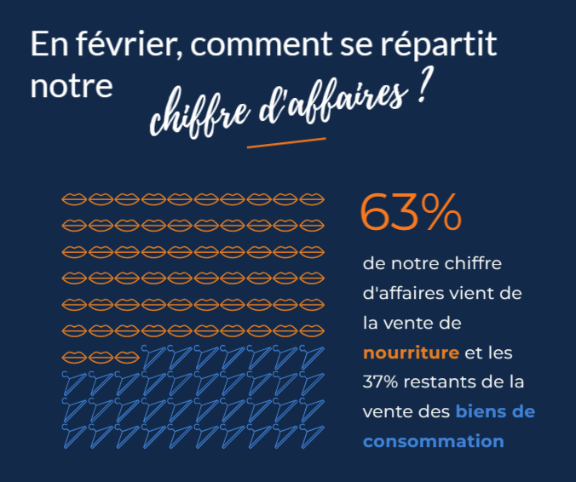
Analyse des ventes mensuelles des clients affiliés

Type de produit | SEPT | OCT | NOV | DEC | JAN | FEV | TOTAL

bien de conso. | 10,543 € | 11,458 € | 13,520 € | 14,023 € | 14,983 € | 14,764 € | 79,291 €
nourriture | 13,855 € | 16,052 € | 16,797 € | 17,582 € | 18,216 € | 24,899 € | 107,401 €
high tech | 3,002 € | 3,769 € | 4,230 € | 4,341 € | 2,713 € | 0 € | 18,055 €
TOTAL | 27,400 € | 31,279 € | 34,547 € | 35,946 € | 35,912 € | 39,663 € | 204,747 €

TEMPS D'ACHAT | NB TRANSACTIONS | CA TOTAL
Inférieur à 4 min. | 47 | 1562.73
Supérieur à 9 min 30 | 91 | 7577.32

Graphique montrant l'évolution du chiffre d'affaires au sein de chaque catégorie (de septembre à février)

Graphique représentant le chiffre d'affaires total pour chaque catégorie (de septembre à février)
nourriture | 107,401 €
bien de conso. | 79,291 €
high tech | 18,055 €

Top 10 des clients avec le détail par catégorie (Pour le mois de février)
 | Somme de ventes | Somme de ventes
24 | 631.71 | 878.62
25 | 368.74 | 1028.41
26 | 619.51 | 719.24
36 | 505.64 | 729.21
20 | 368.8 | 779.15
35 | 482.34 | 639.66
31 | 589.96 | 525.25
38 | 568.76 | 526.25
15 | 190.66 | 872.34
22 | 291.37 | 743.33

Graphique représentant le montant du panier en fonction du temps passé sur le site pour les clients affiliés (Pour le mois de Février)
 | Montant
4.56 | 46.90 €
4.84 | 37.46 €
6.81 | 64.60 €
5.45 | 52.45 €
6.73 | 44.64 €
7.93 | 53.17 €
9.06 | 67.66 €
5.76 | 36.57 €
1.80 | 31.37 €
4.64 | 51.67 €
9.46 | 90.99 €
7.76 | 36.99 €
8.54 | 86.36 €
7.12 | 89.46 €
6.03 | 66.72 €
9.73 | 94.71 €
5.96 | 80.31 €
5.10 | 51.00 €
3.30 | 33.03 €
10.70 | 99.73 €
12.40 | 90.66 €
6.22 | 51.33 €
5.63 | 51.14 €
7.71 | 67.36 €
8.93 | 118.54 €
8.12 | 72.25 €
5.44 | 47.04 €
5.10 | 38.10 €
9.23 | 94.26 €
12.00 | 95.73 €
9.42 | 75.46 €
5.12 | 63.38 €
5.83 | 56.59 €
7.06 | 40.79 €
9.86 | 72.35 €
10.40 | 103.09 €
7.28 | 62.93 €
5.43 | 39.72 €
8.22 | 60.49 €
4.04 | 51.67 €
7.66 | 69.10 €
4.24 | 57.95 €
6.85 | 54.74 €
6.80 | 61.90 €
8.52 | 66.65 €
8.68 | 87.01 €
7.29 | 36.71 €
5.73 | 71.98 €
1.50 | 22.81 €
9.05 | 77.84 €
...

Infographie représentant le chiffre d'affaires par catégorie en pourcentage (pour le mois de février)

